结果集
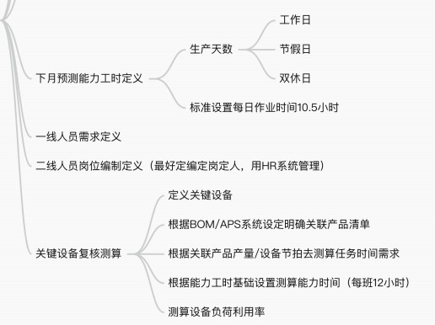
完成品编码 | 存货编码 | 年月 | 工序 | 设备 | 模腔数/取数（pcs） | 制造周期（S） | 持台人数（人） | 单件节拍（S） | 当前库存 | 预测 | 库存天数 | 稼动天数 | 报废率 | 是否要生产 | 计划数量 | 计划数量
11201A012 | 11201A012 | 202604 | aa | aa001 | 1 | 1 | 1 | 1 | 10 | 100 | 3 | 26 | 1% | Y | 103 | 根据预测，盘点数，库存天数，报废率得出计划数
11201A012 | 21201A012 | 202604 | bb | bb001 | 1 | 2 | 2 | 2 | 11 | 103 | 3 | 26 | 2% | Y | 106 | 根据上级计划数乘以用量，盘点数，库存天数，报废率得出计划数
11201A012 | 31201A012 | 202604 | cc | cc001 | 2 | 3 | 1 | 3 | 12 | 106 | 3 | 26 | 3% | Y | 109 | 根据上级计划数乘以用量，盘点数，库存天数，报废率得出计划数
11201A012 | 11201A012 | 202605 | aa | aa001 | 1 | 1 | 1 | 1 | 12 | 101 | 3 | 26 | 1% | Y | 102 | 根据预测，盘点数，库存天数，报废率得出计划数
11201A012 | 21201A012 | 202605 | bb | bb001 | 1 | 2 | 2 | 2 | 12 | 102 | 3 | 26 | 2% | Y | 104 | 根据上级计划数乘以用量，盘点数，库存天数，报废率得出计划数
11201A012 | 31201A012 | 202605 | cc | cc001 | 2 | 3 | 1 | 3 | 12 | 104 | 3 | 26 | 3% | Y | 107 | 根据上级计划数乘以用量，盘点数，库存天数，报废率得出计划数
11201A012 | 11201A012 | 202606 | aa | aa001 | 1 | 1 | 1 | 1 | 12 | 102 | 3 | 26 | 1% | Y | 103 | 根据预测，盘点数，库存天数，报废率得出计划数
11201A012 | 21201A012 | 202606 | bb | bb001 | 1 | 2 | 2 | 2 | 12 | 103 | 3 | 26 | 2% | Y | 105 | 根据上级计划数乘以用量，盘点数，库存天数，报废率得出计划数
11201A012 | 31201A012 | 202606 | cc | cc001 | 2 | 3 | 1 | 3 | 12 | 105 | 3 | 26 | 3% | Y | 109 | 根据上级计划数乘以用量，盘点数，库存天数，报废率得出计划数
11201A022 | 11201A022 | 202604 | aa | aa001 | 1 | 4 | 1 | 4 | 13 | 103 | 3 | 26 | 4% | Y | 106 | 根据预测，盘点数，库存天数，报废率得出计划数
11201A022 | 21201A022 | 202604 | bb | bb002 | 1 | 5 | 2 | 5 | 14 | 106 | 3 | 26 | 5% | Y | 110 | 根据上级计划数乘以用量，盘点数，库存天数，报废率得出计划数
11201A022 | 31201A022 | 202604 | cc | cc002 | 2 | 6 | 1 | 6 | 15 | 110 | 3 | 26 | 6% | Y | 114 | 根据上级计划数乘以用量，盘点数，库存天数，报废率得出计划数
11201A022 | 11201A022 | 202605 | aa | aa001 | 1 | 4 | 1 | 4 | 12 | 104 | 3 | 26 | 4% | Y | 108 | 根据预测，盘点数，库存天数，报废率得出计划数
11201A022 | 21201A022 | 202605 | bb | bb002 | 1 | 5 | 2 | 5 | 12 | 108 | 3 | 26 | 5% | Y | 114 | 根据上级计划数乘以用量，盘点数，库存天数，报废率得出计划数
11201A022 | 31201A022 | 202605 | cc | cc002 | 2 | 6 | 1 | 6 | 13 | 114 | 3 | 26 | 6% | Y | 122 | 根据上级计划数乘以用量，盘点数，库存天数，报废率得出计划数
11201A022 | 11201A022 | 202606 | aa | aa001 | 1 | 4 | 1 | 4 | 12 | 105 | 3 | 26 | 4% | Y | 109 | 根据预测，盘点数，库存天数，报废率得出计划数
11201A022 | 21201A022 | 202606 | bb | bb002 | 1 | 5 | 2 | 5 | 13 | 109 | 3 | 26 | 5% | Y | 115 | 根据上级计划数乘以用量，盘点数，库存天数，报废率得出计划数
11201A022 | 31201A022 | 202606 | cc | cc002 | 2 | 6 | 1 | 6 | 13 | 115 | 3 | 26 | 6% | Y | 123 | 根据上级计划数乘以用量，盘点数，库存天数，报废率得出计划数

